微生信示例014

miRNAs | miR-1 | miR-2 | miR-3 | miR-4 | miR-5 | miR-6 | 微生信，您身边的数据分析，可视化专家
log2FC | 3.3 | 2.5 | 2.3 | -2.2 | -3.4 | -3.8 | https://www.bioinformatics.com.cn/plot_basic_gene_up_down_bar_plot_014

 |  |  |  |  |  |  | 输出示例图

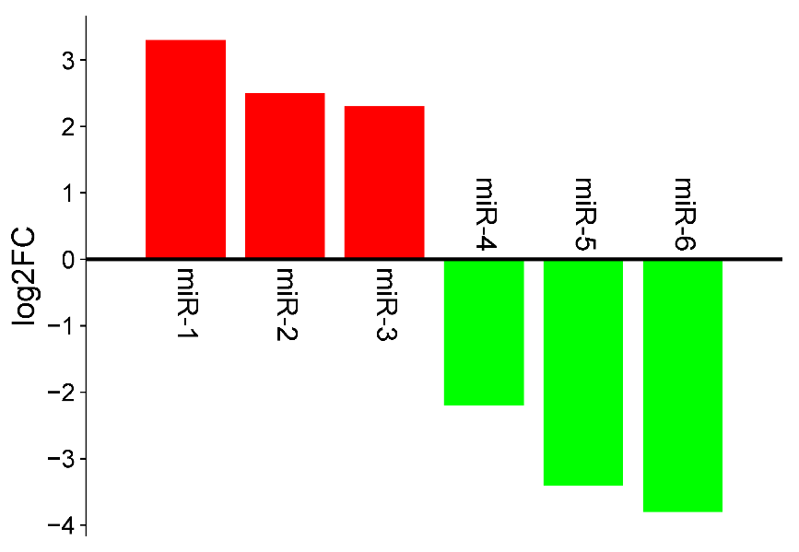

 |  |  |  |  |  |  | B站：miRNA倍数变化上下柱状图绘制视频

 |  |  |  |  |  |  | 注意：

 |  |  |  |  |  |  | 使用问题，或数据分析合作意向
 |  |  |  |  |  |  | 请微信扫码联系我们

